地質調査業者登録申請書
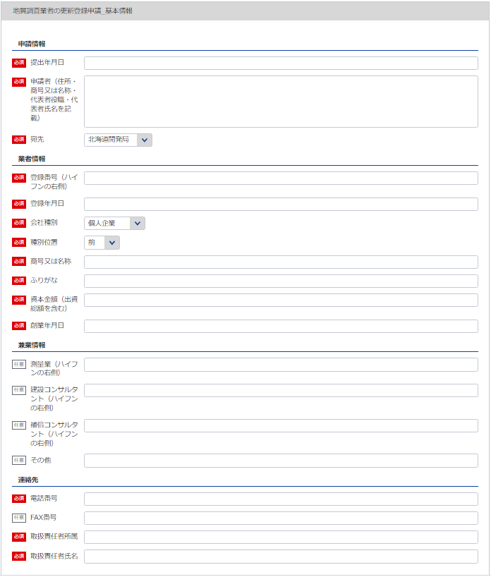
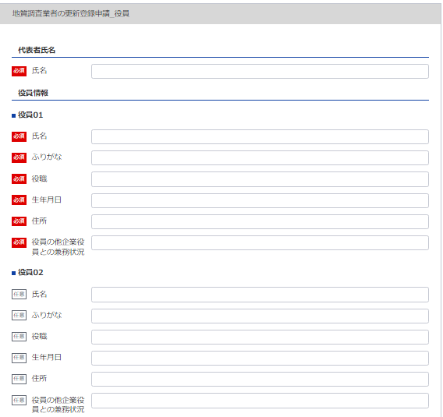
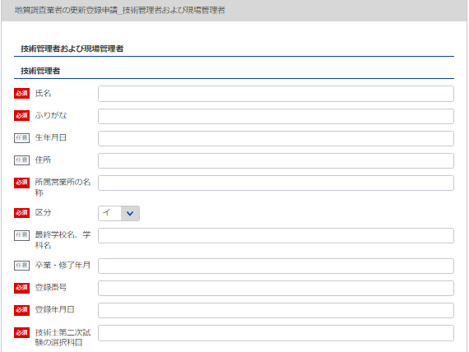
1
役員等一覧表シート参照
9
様式第１号（第４条関係） |  |  |  |  |  |  | （用紙A4）
地質調査業者登録申請書
地質調査業者登録規程第4条の規程により、地質調査業者の登録を申請します。 この申請書及び添付書類の記載事項は、事実に相違ありません。
1
2
※会社名 役職 代表者氏名 主たる営業所の住所を記載してください
技術管理者証明書シート参照
 |  |  |  |  | 令和 |  | 年 |  | 月 | 日

11
3
2
3
10
12
 |  |  |  | 申請者
 |  |  | 殿
4
7
5
自動で更新と判断
役員等一覧表シート参照
6
8
14
7
5
（ふりがな） |  |  |  | 申請の区分 |  | 新規の登録 ・ 登録の更新
商号又は名称
資本金額 （出資総額を含む） |  |  | 千円 | 現に受けている 登録番号 及び 登 録 年 月 日 |  | 質 |  | －
8
※株式会社の入力は不要です
※役員が21名以上いる場合は下記、20件超えのチェックボックスにチェックを入れてください。
下記サイトより、20名超え時の登録フォーマットをDLし、全件入力してください。
https://www.mlit.go.jp/tochi_fudousan_kensetsugyo/const/kanrengyou00001.html
その上で、PDFにして添付をしてください。
また、1件目は必須となっておりますので重複しますが、e-Govにも登録をお願いします。
 |  |  |  |  |  |  | 年 |  | 月 | 日
9
4
役員(業務を執行する社員、取締役、執行役 又はこれらに準ずる者）の氏名及び役職名 |  |  |  | 技術管理者の 氏 名
6
10
12
13
営業の沿革シート参照
（ふりがな） | 役 職 名 |  |  | 他に行つている営業又は事業の種類
氏 名
11
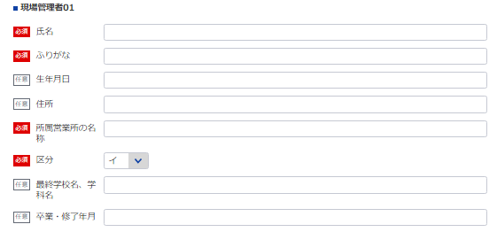
13
現場管理者証明書シート参照


 |  |  |  | 役員の他企業役員との兼務状況
14

15

16
17
営業所の名称及び所在地 | 別表のとおり |  |  | 現場管理者の 氏 名 |  | 別表のとおり
18
※営業所(現場管理者）が21件以上ある場合は下記サイトより、20件超え時の登録フォーマットをDLし、全件入力してください。
https://www.mlit.go.jp/tochi_fudousan_kensetsugyo/const/kanrengyou00001.html
その上で、PDFにして添付をしてください。
また、1件目は必須となっておりますので重複しますが、e-Govにも登録をお願いします。
※登録番号 | 質 | － |  | ※登録年月日 |  |  | 年 |  | 月 | 日
15
16
17
18
 |  |  |  |  | 電話番号 |  | （ ） 番
 |  |  |  |  | ＦＡＸ番号
 |  |  |  |  | 取扱責任者
記載要領 |  |  |  |  | 所属氏名
1 ※印のある欄は、記載しないこと。
2 「新規の登録・登録の更新」の欄は、不要のものを消すこと。
3 「資本金額」の欄は、法人である場合に記載すること。
4 「役員の氏名及び役職名」の欄は、個人の場合は、本人及び支配人について記載すること。
5 「技術管理者の氏名」の欄は、地質調査の技術上の管理をつかさどる者で規程第3条第1号の該当するものの
氏名を記載すること。
6 「役員の他企業役員との兼務状況」の欄は、当該役員が他企業の役員を兼務している場合に、その企業名及び役
職名を記載すること。

営業所
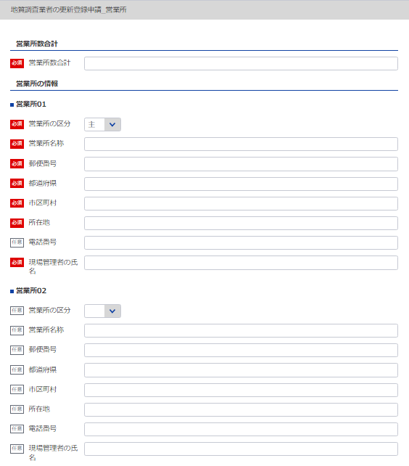
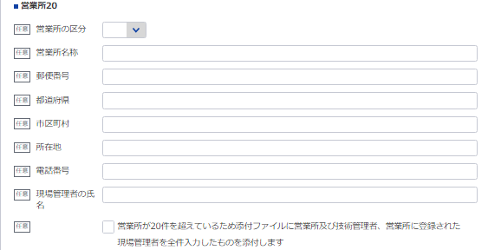
(様式第1号（第4条関係)) |  |  | （用紙A4）
別表
営 業 所 |  |  | 現場管理者の氏名
19
20, 21, 22
23
24
名 称 |  | (郵便番号）所在地（電話番号）
※主たる営業所の場合は「主」をその他の営業所の場合は「他」を選択してください。「主」は全体で1回のみ選択してください。
（主たる営業所）

19
20
21
(その他の営業所）

22
23

※営業所が21件以上ある場合は下記、20件超えのチェックボックスにチェックを入れてください。
下記サイトより、20件超え時の登録フォーマットをDLし、全件入力してください。
https://www.mlit.go.jp/tochi_fudousan_kensetsugyo/const/kanrengyou00001.html
その上で、PDFにして添付をしてください。
また、1件目は必須となっておりますので重複しますが、e-Govにも登録をお願いします。

24
計 | 箇所

記載要領
1 「営業所」の欄は、本店又は常時地質調査に関する契約を締結する支店若しくは事務所を記載すること。
2 「現場管理者の氏名」の欄は、現場において地質又は土質の調査及び計測を管理する専任の者で規程第３条第２号に
該当するものの氏名を記載すること。

技術管理者証明書
※こちらのシートは記載の後、PDFにして添付してください。
様式第5号（第4条、第8条関係） |  |  |  |  |  |  |  |  |  |  | （用紙A4）
イ．技術管理者証明書
下記のとおり、地質調査業者登録規程第3条第1号に規定する専任の技術者を置いていることに 相違ありません
1
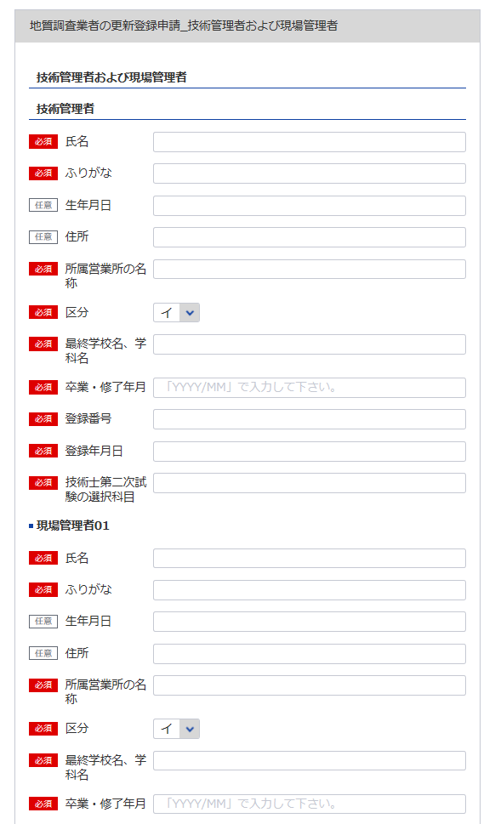
 |  |  |  |  |  |  |  |  |  |  |  |  | 令和 | 年 |  | 月 |  | 日
3
2
 |  |  |  |  |  |  |  | 殿 |  |  | 申請者

9
データ整合性を保つため入力してください。
9
24
記
技 術 管 理 者
氏 名 |  |  |  |  |  |  |  |  |  |  |  |  |  |  | 所属営業所の名称

25
26,27
24
28,29
30
25
区分 |  | イ ロ ハ |  |  |  | 最終学校名、学科名(卒業・修了年月)
技術士登録番号 （登録年月日） |  |  |  |  |  |  |  |  | 技術士第二次試験 の選択

26
技術管理者技術経歴
期 間 |  |  | 実務経験年数 |  |  |  | 業務の内容 |  |  |  |  |  | 契約の相手方の名称 |  |  |  | 契約金額
自 | 年 | 月 | 満 |  | 年 | 月 |  |  |  |  |  |  |  |  |  |  | 千円
27
28
至 | 年 | 月
自 | 年 | 月 | 満 |  | 年 | 月 |  |  |  |  |  |  |  |  |  |  | 千円
29
30
至 | 年 | 月
自 | 年 | 月 | 満 |  | 年 | 月 |  |  |  |  |  |  |  |  |  |  | 千円

現場管理者証明書シート参照
至 | 年 | 月
自 | 年 | 月 | 満 |  | 年 | 月 |  |  |  |  |  |  |  |  |  |  | 千円

至 | 年 | 月
自 | 年 | 月 | 満 |  | 年 | 月 |  |  |  |  |  |  |  |  |  |  | 千円

至 | 年 | 月
自 | 年 | 月 | 満 |  | 年 | 月 |  |  |  |  |  |  |  |  |  |  | 千円

至 | 年 | 月
自 | 年 | 月 | 満 |  | 年 | 月 |  |  |  |  |  |  |  |  |  |  | 千円

至 | 年 | 月
小 計 |  |  | 満 |  | 年 | 月
(累 計) |  |  | (満 |  | 年 | 月)
上記の者は、上記のとおり実務の経験を有することに相違ないことを証明します。
 |  |  |  |  |  |  |  |  |  |  |  |  | 令和 | 年 |  | 月 |  | 日

 |  |  |  |  |  |  |  |  |  |  |  | 証明者
証明を得ること ができない場合 |  |  |  | その理由 |  |  |  |  |  |  |  |  | 証明者と被証 明者との関係

備考：技術管理者が規程3条第1号に規定する要件を備えていることを証する書面を添付すること。 記載要領 1 「区分」の欄は、規程第3条第1号イに該当する者についてはイ、同号ロに該当する者についてはロ、同号ハに該当する者はハを○で囲むこと。 2 「業務内容」の欄は、企業名、職名、本人が従事した調査の契約名、規模、本人の業務上の役割等について具体的に記載すること。 3 業務経験の証明は、規程第3条第1号イに該当する技術管理者に限り必要とし、証明者ごとに作成すること。 4 同時期に2以上の業務を担当した場合は、従事した期間が重複することのないよう留意して記載すること。

担当者氏名：15 所属部課名：16 電話番号：17 ＦＡＸ番号：18

 |  |  |  |  |  |  |  |  |  | /
様式第5号（第4条、第8条関係） |  |  |  |  |  |  |  |  |  |  | （用紙A4）
イ．技術管理者証明書
下記のとおり、地質調査業者登録規程第3条第1号に規定する専任の技術者を置いていることに 相違ありません

 |  |  |  |  |  |  |  |  |  |  |  |  | 令和 | 年 |  | 月 |  | 日

 |  |  |  |  |  |  |  | 殿 |  |  | 申請者

記
技 術 管 理 者
氏 名 |  |  |  |  |  |  |  |  |  |  |  |  |  |  | 所属営業所の名称

区分 |  | イ ロ ハ |  |  |  | 最終学校名、学科名(卒業・修了年月)
技術士登録番号 （登録年月日） |  |  |  |  |  |  |  |  | 技術士第二次試験 の選択

技術管理者技術経歴
期 間 |  |  | 実務経験年数 |  |  |  | 業務の内容 |  |  |  |  |  | 契約の相手方の名称 |  |  |  | 契約金額
自 | 年 | 月 | 満 |  | 年 | 月 |  |  |  |  |  |  |  |  |  |  | 千円

至 | 年 | 月
自 | 年 | 月 | 満 |  | 年 | 月 |  |  |  |  |  |  |  |  |  |  | 千円

至 | 年 | 月
自 | 年 | 月 | 満 |  | 年 | 月 |  |  |  |  |  |  |  |  |  |  | 千円

至 | 年 | 月
自 | 年 | 月 | 満 |  | 年 | 月 |  |  |  |  |  |  |  |  |  |  | 千円

至 | 年 | 月
自 | 年 | 月 | 満 |  | 年 | 月 |  |  |  |  |  |  |  |  |  |  | 千円

至 | 年 | 月
自 | 年 | 月 | 満 |  | 年 | 月 |  |  |  |  |  |  |  |  |  |  | 千円

至 | 年 | 月
自 | 年 | 月 | 満 |  | 年 | 月 |  |  |  |  |  |  |  |  |  |  | 千円

至 | 年 | 月
小 計 |  |  | 満 |  | 年 | 月
(累 計) |  |  | (満 |  | 年 | 月)
上記の者は、上記のとおり実務の経験を有することに相違ないことを証明します。
 |  |  |  |  |  |  |  |  |  |  |  |  | 令和 | 年 |  | 月 |  | 日

 |  |  |  |  |  |  |  |  |  |  |  | 証明者
証明を得ること ができない場合 |  |  |  | その理由 |  |  |  |  |  |  |  |  | 証明者と被証 明者との関係

備考：技術管理者が規程3条第1号に規定する要件を備えていることを証する書面を添付すること。 記載要領 1 「区分」の欄は、規程第3条第1号イに該当する者についてはイ、同号ロに該当する者についてはロ、同号ハに該当する者はハを○で囲むこと。 2 「業務内容」の欄は、企業名、職名、本人が従事した調査の契約名、規模、本人の業務上の役割等について具体的に記載すること。 3 業務経験の証明は、規程第3条第1号イに該当する技術管理者に限り必要とし、証明者ごとに作成すること。 4 同時期に2以上の業務を担当した場合は、従事した期間が重複することのないよう留意して記載すること。

 |  |  |  |  |  |  |  |  |  | /
様式第5号（第4条、第8条関係） |  |  |  |  |  |  |  |  |  |  | （用紙A4）
イ．技術管理者証明書
下記のとおり、地質調査業者登録規程第3条第1号に規定する専任の技術者を置いていることに 相違ありません

 |  |  |  |  |  |  |  |  |  |  |  |  | 令和 | 年 |  | 月 |  | 日

 |  |  |  |  |  |  |  | 殿 |  |  | 申請者

記
技 術 管 理 者
氏 名 |  |  |  |  |  |  |  |  |  |  |  |  |  |  | 所属営業所の名称

区分 |  | イ ロ ハ |  |  |  | 最終学校名、学科名(卒業・修了年月)
技術士登録番号 （登録年月日） |  |  |  |  |  |  |  |  | 技術士第二次試験 の選択

技術管理者技術経歴
期 間 |  |  | 実務経験年数 |  |  |  | 業務の内容 |  |  |  |  |  | 契約の相手方の名称 |  |  |  | 契約金額
自 | 年 | 月 | 満 |  | 年 | 月 |  |  |  |  |  |  |  |  |  |  | 千円

至 | 年 | 月
自 | 年 | 月 | 満 |  | 年 | 月 |  |  |  |  |  |  |  |  |  |  | 千円

至 | 年 | 月
自 | 年 | 月 | 満 |  | 年 | 月 |  |  |  |  |  |  |  |  |  |  | 千円

至 | 年 | 月
自 | 年 | 月 | 満 |  | 年 | 月 |  |  |  |  |  |  |  |  |  |  | 千円

至 | 年 | 月
自 | 年 | 月 | 満 |  | 年 | 月 |  |  |  |  |  |  |  |  |  |  | 千円

至 | 年 | 月
自 | 年 | 月 | 満 |  | 年 | 月 |  |  |  |  |  |  |  |  |  |  | 千円

至 | 年 | 月
自 | 年 | 月 | 満 |  | 年 | 月 |  |  |  |  |  |  |  |  |  |  | 千円

至 | 年 | 月
小 計 |  |  | 満 |  | 年 | 月
(累 計) |  |  | (満 |  | 年 | 月)
上記の者は、上記のとおり実務の経験を有することに相違ないことを証明します。
 |  |  |  |  |  |  |  |  |  |  |  |  | 令和 | 年 |  | 月 |  | 日

 |  |  |  |  |  |  |  |  |  |  |  | 証明者
証明を得ること ができない場合 |  |  |  | その理由 |  |  |  |  |  |  |  |  | 証明者と被証 明者との関係

備考：技術管理者が規程3条第1号に規定する要件を備えていることを証する書面を添付すること。 記載要領 1 「区分」の欄は、規程第3条第1号イに該当する者についてはイ、同号ロに該当する者についてはロ、同号ハに該当する者はハを○で囲むこと。 2 「業務内容」の欄は、企業名、職名、本人が従事した調査の契約名、規模、本人の業務上の役割等について具体的に記載すること。 3 業務経験の証明は、規程第3条第1号イに該当する技術管理者に限り必要とし、証明者ごとに作成すること。 4 同時期に2以上の業務を担当した場合は、従事した期間が重複することのないよう留意して記載すること。

 |  |  |  |  |  |  |  |  |  | /
様式第5号（第4条、第8条関係） |  |  |  |  |  |  |  |  |  |  | （用紙A4）
イ．技術管理者証明書
下記のとおり、地質調査業者登録規程第3条第1号に規定する専任の技術者を置いていることに 相違ありません

 |  |  |  |  |  |  |  |  |  |  |  |  | 令和 | 年 |  | 月 |  | 日

 |  |  |  |  |  |  |  | 殿 |  |  | 申請者

記
技 術 管 理 者
氏 名 |  |  |  |  |  |  |  |  |  |  |  |  |  |  | 所属営業所の名称

区分 |  | イ ロ ハ |  |  |  | 最終学校名、学科名(卒業・修了年月)
技術士登録番号 （登録年月日） |  |  |  |  |  |  |  |  | 技術士第二次試験 の選択

技術管理者技術経歴
期 間 |  |  | 実務経験年数 |  |  |  | 業務の内容 |  |  |  |  |  | 契約の相手方の名称 |  |  |  | 契約金額
自 | 年 | 月 | 満 |  | 年 | 月 |  |  |  |  |  |  |  |  |  |  | 千円

至 | 年 | 月
自 | 年 | 月 | 満 |  | 年 | 月 |  |  |  |  |  |  |  |  |  |  | 千円

至 | 年 | 月
自 | 年 | 月 | 満 |  | 年 | 月 |  |  |  |  |  |  |  |  |  |  | 千円

至 | 年 | 月
自 | 年 | 月 | 満 |  | 年 | 月 |  |  |  |  |  |  |  |  |  |  | 千円

至 | 年 | 月
自 | 年 | 月 | 満 |  | 年 | 月 |  |  |  |  |  |  |  |  |  |  | 千円

至 | 年 | 月
自 | 年 | 月 | 満 |  | 年 | 月 |  |  |  |  |  |  |  |  |  |  | 千円

至 | 年 | 月
自 | 年 | 月 | 満 |  | 年 | 月 |  |  |  |  |  |  |  |  |  |  | 千円

至 | 年 | 月
小 計 |  |  | 満 |  | 年 | 月
(累 計) |  |  | (満 |  | 年 | 月)
上記の者は、上記のとおり実務の経験を有することに相違ないことを証明します。
 |  |  |  |  |  |  |  |  |  |  |  |  | 令和 | 年 |  | 月 |  | 日

 |  |  |  |  |  |  |  |  |  |  |  | 証明者
証明を得ること ができない場合 |  |  |  | その理由 |  |  |  |  |  |  |  |  | 証明者と被証 明者との関係

備考：技術管理者が規程3条第1号に規定する要件を備えていることを証する書面を添付すること。 記載要領 1 「区分」の欄は、規程第3条第1号イに該当する者についてはイ、同号ロに該当する者についてはロ、同号ハに該当する者はハを○で囲むこと。 2 「業務内容」の欄は、企業名、職名、本人が従事した調査の契約名、規模、本人の業務上の役割等について具体的に記載すること。 3 業務経験の証明は、規程第3条第1号イに該当する技術管理者に限り必要とし、証明者ごとに作成すること。 4 同時期に2以上の業務を担当した場合は、従事した期間が重複することのないよう留意して記載すること。

 |  |  |  |  |  |  |  |  |  | /
様式第5号（第4条、第8条関係） |  |  |  |  |  |  |  |  |  |  | （用紙A4）
イ．技術管理者証明書
下記のとおり、地質調査業者登録規程第3条第1号に規定する専任の技術者を置いていることに 相違ありません

 |  |  |  |  |  |  |  |  |  |  |  |  | 令和 | 年 |  | 月 |  | 日

 |  |  |  |  |  |  |  | 殿 |  |  | 申請者

記
技 術 管 理 者
氏 名 |  |  |  |  |  |  |  |  |  |  |  |  |  |  | 所属営業所の名称

区分 |  | イ ロ ハ |  |  |  | 最終学校名、学科名(卒業・修了年月)
技術士登録番号 （登録年月日） |  |  |  |  |  |  |  |  | 技術士第二次試験 の選択

技術管理者技術経歴
期 間 |  |  | 実務経験年数 |  |  |  | 業務の内容 |  |  |  |  |  | 契約の相手方の名称 |  |  |  | 契約金額
自 | 年 | 月 | 満 |  | 年 | 月 |  |  |  |  |  |  |  |  |  |  | 千円

至 | 年 | 月
自 | 年 | 月 | 満 |  | 年 | 月 |  |  |  |  |  |  |  |  |  |  | 千円

至 | 年 | 月
自 | 年 | 月 | 満 |  | 年 | 月 |  |  |  |  |  |  |  |  |  |  | 千円

至 | 年 | 月
自 | 年 | 月 | 満 |  | 年 | 月 |  |  |  |  |  |  |  |  |  |  | 千円

至 | 年 | 月
自 | 年 | 月 | 満 |  | 年 | 月 |  |  |  |  |  |  |  |  |  |  | 千円

至 | 年 | 月
自 | 年 | 月 | 満 |  | 年 | 月 |  |  |  |  |  |  |  |  |  |  | 千円

至 | 年 | 月
自 | 年 | 月 | 満 |  | 年 | 月 |  |  |  |  |  |  |  |  |  |  | 千円

至 | 年 | 月
小 計 |  |  | 満 |  | 年 | 月
(累 計) |  |  | (満 |  | 年 | 月)
上記の者は、上記のとおり実務の経験を有することに相違ないことを証明します。
 |  |  |  |  |  |  |  |  |  |  |  |  | 令和 | 年 |  | 月 |  | 日

 |  |  |  |  |  |  |  |  |  |  |  | 証明者
証明を得ること ができない場合 |  |  |  | その理由 |  |  |  |  |  |  |  |  | 証明者と被証 明者との関係

備考：技術管理者が規程3条第1号に規定する要件を備えていることを証する書面を添付すること。 記載要領 1 「区分」の欄は、規程第3条第1号イに該当する者についてはイ、同号ロに該当する者についてはロ、同号ハに該当する者はハを○で囲むこと。 2 「業務内容」の欄は、企業名、職名、本人が従事した調査の契約名、規模、本人の業務上の役割等について具体的に記載すること。 3 業務経験の証明は、規程第3条第1号イに該当する技術管理者に限り必要とし、証明者ごとに作成すること。 4 同時期に2以上の業務を担当した場合は、従事した期間が重複することのないよう留意して記載すること。

 |  |  |  |  |  |  |  |  |  | /

現場管理者証明書
技術管理者証明書シート参照
(様式第5号(第4条、第8条関係)) |  |  |  |  |  | （用紙A4）
ロ.現場管理者証明書

下記のとおり、地質調査業者登録規程第3条第2号に規定する専任の現場管理者を置いていることに相違ありません。

1
 |  |  |  | 令和 | 年 |  | 月 |  | 日
 |  |  | 申請者
2
3
 |  | 殿
記
営業所の名称 | 現場管理者の氏名 |  | 最終学校名 |  |  |  |  | 区分
 |  |  | 学科名
31
33
36
 |  |  | (卒業・修了年月)
32
34
 |  |  |  |  |  |  |  | イ | ロ
35

32
 |  |  |  |  |  |  |  | イ | ロ
33

 |  |  |  |  |  |  |  | イ | ロ

31
 |  |  |  |  |  |  |  | イ | ロ

36
34
 |  |  |  |  |  |  |  | イ | ロ

35
 |  |  |  |  |  |  |  | イ | ロ

※営業所(現場管理者）が21件以上ある場合は下記サイトより、20件超え時の登録フォーマットをDLし、全件入力してください。
https://www.mlit.go.jp/tochi_fudousan_kensetsugyo/const/kanrengyou00001.html
その上で、PDFにして添付をしてください。
また、1件目は必須となっておりますので重複しますが、e-Govにも登録をお願いします。
 |  |  |  |  |  |  |  | イ | ロ

現場管理者の技術経歴は、別表のとおり。
備考
現場管理者が規程3条第2号に規定する要件に備えていることを証する書面を添付すること。
記載要領
「区分」の欄は、規程第3条第2号イに該当する者についてはイ、同号ロに該当する者についてはロを○で囲むこと。

現場管理者技術経歴書（記載不要）
※こちらのシートは記載の後、PDFにして添付してください。
記載不要
様式第5号ロ（第4条、第8条関係） |  |  |  |  |  |  |  |  |  |  |  | （用紙A4）
別表
現場管理者技術経歴書
氏名
期間 |  |  | 実務経験年数 |  |  |  | 業 務 の 内 容 |  |  | 契約の相手方の名称 |  |  | 契約金額
自 | 年 | 月 | 満 |  | 年 | 月 |  |  |  |  |  |  | 千円
至 | 年 | 月
自 | 年 | 月 | 満 |  | 年 | 月 |  |  |  |  |  |  | 千円
至 | 年 | 月
自 | 年 | 月 | 満 |  | 年 | 月 |  |  |  |  |  |  | 千円
至 | 年 | 月
自 | 年 | 月 | 満 |  | 年 | 月 |  |  |  |  |  |  | 千円
至 | 年 | 月
自 | 年 | 月 | 満 |  | 年 | 月 |  |  |  |  |  |  | 千円
至 | 年 | 月
自 | 年 | 月 | 満 |  | 年 | 月 |  |  |  |  |  |  | 千円
至 | 年 | 月
自 | 年 | 月 | 満 |  | 年 | 月 |  |  |  |  |  |  | 千円
至 | 年 | 月
小 計 |  |  | 満 |  | 年 | 月
(累 計) |  |  | (満 |  | 年 | 月)
上記の者は、上記のとおり実務の経験を有することに相違ないことを証明します。
 |  |  |  |  |  |  |  |  |  | 令和 | 年 | 月 |  | 日

 |  |  |  |  |  |  |  | 証明者
証 明 を 得 る こ と が で き な い 場 合 |  |  |  | その理由 |  |  |  |  |  | 証 明 者 と 被 証 明 者 と の 関 係

記載要領
1 「業務の内容」の欄は、企業名、職名、本人が従事した調査の契約名、規模、本人の業務上の役割等について具体的に記 載すること。 2 実務経験の証明は、規程第3条第2号イに該当する現場管理者に限り必要とし、証明者ごとに作成すること。 3 同時期に2以上の業務を担当した場合は、従事した期間が重複することのないよう留意して記載すること。

 |  |  |  |  |  |  |  |  | ／
様式第5号ロ（第4条、第8条関係） |  |  |  |  |  |  |  |  |  |  |  | （用紙A4）
別表
現場管理者技術経歴書
氏名
期間 |  |  | 実務経験年数 |  |  |  | 業 務 の 内 容 |  |  | 契約の相手方の名称 |  |  | 契約金額
自 | 年 | 月 | 満 |  | 年 | 月 |  |  |  |  |  |  | 千円
至 | 年 | 月
自 | 年 | 月 | 満 |  | 年 | 月 |  |  |  |  |  |  | 千円
至 | 年 | 月
自 | 年 | 月 | 満 |  | 年 | 月 |  |  |  |  |  |  | 千円
至 | 年 | 月
自 | 年 | 月 | 満 |  | 年 | 月 |  |  |  |  |  |  | 千円
至 | 年 | 月
自 | 年 | 月 | 満 |  | 年 | 月 |  |  |  |  |  |  | 千円
至 | 年 | 月
自 | 年 | 月 | 満 |  | 年 | 月 |  |  |  |  |  |  | 千円
至 | 年 | 月
自 | 年 | 月 | 満 |  | 年 | 月 |  |  |  |  |  |  | 千円
至 | 年 | 月
小 計 |  |  | 満 |  | 年 | 月
(累 計) |  |  | (満 |  | 年 | 月)
上記の者は、上記のとおり実務の経験を有することに相違ないことを証明します。
 |  |  |  |  |  |  |  |  |  | 令和 | 年 | 月 |  | 日

 |  |  |  |  |  |  |  | 証明者
証 明 を 得 る こ と が で き な い 場 合 |  |  |  | その理由 |  |  |  |  |  | 証 明 者 と 被 証 明 者 と の 関 係

記載要領
1 「業務の内容」の欄は、企業名、職名、本人が従事した調査の契約名、規模、本人の業務上の役割等について具体的に記 載すること。 2 実務経験の証明は、規程第3条第2号イに該当する現場管理者に限り必要とし、証明者ごとに作成すること。 3 同時期に2以上の業務を担当した場合は、従事した期間が重複することのないよう留意して記載すること。

 |  |  |  |  |  |  |  |  | ／
様式第5号ロ（第4条、第8条関係） |  |  |  |  |  |  |  |  |  |  |  | （用紙A4）
別表
現場管理者技術経歴書
氏名
期間 |  |  | 実務経験年数 |  |  |  | 業 務 の 内 容 |  |  | 契約の相手方の名称 |  |  | 契約金額
自 | 年 | 月 | 満 |  | 年 | 月 |  |  |  |  |  |  | 千円
至 | 年 | 月
自 | 年 | 月 | 満 |  | 年 | 月 |  |  |  |  |  |  | 千円
至 | 年 | 月
自 | 年 | 月 | 満 |  | 年 | 月 |  |  |  |  |  |  | 千円
至 | 年 | 月
自 | 年 | 月 | 満 |  | 年 | 月 |  |  |  |  |  |  | 千円
至 | 年 | 月
自 | 年 | 月 | 満 |  | 年 | 月 |  |  |  |  |  |  | 千円
至 | 年 | 月
自 | 年 | 月 | 満 |  | 年 | 月 |  |  |  |  |  |  | 千円
至 | 年 | 月
自 | 年 | 月 | 満 |  | 年 | 月 |  |  |  |  |  |  | 千円
至 | 年 | 月
小 計 |  |  | 満 |  | 年 | 月
(累 計) |  |  | (満 |  | 年 | 月)
上記の者は、上記のとおり実務の経験を有することに相違ないことを証明します。
 |  |  |  |  |  |  |  |  |  | 令和 | 年 | 月 |  | 日

 |  |  |  |  |  |  |  | 証明者
証 明 を 得 る こ と が で き な い 場 合 |  |  |  | その理由 |  |  |  |  |  | 証 明 者 と 被 証 明 者 と の 関 係

記載要領
1 「業務の内容」の欄は、企業名、職名、本人が従事した調査の契約名、規模、本人の業務上の役割等について具体的に記 載すること。 2 実務経験の証明は、規程第3条第2号イに該当する現場管理者に限り必要とし、証明者ごとに作成すること。 3 同時期に2以上の業務を担当した場合は、従事した期間が重複することのないよう留意して記載すること。

 |  |  |  |  |  |  |  |  | ／
様式第5号ロ（第4条、第8条関係） |  |  |  |  |  |  |  |  |  |  |  | （用紙A4）
別表
現場管理者技術経歴書
氏名
期間 |  |  | 実務経験年数 |  |  |  | 業 務 の 内 容 |  |  | 契約の相手方の名称 |  |  | 契約金額
自 | 年 | 月 | 満 |  | 年 | 月 |  |  |  |  |  |  | 千円
至 | 年 | 月
自 | 年 | 月 | 満 |  | 年 | 月 |  |  |  |  |  |  | 千円
至 | 年 | 月
自 | 年 | 月 | 満 |  | 年 | 月 |  |  |  |  |  |  | 千円
至 | 年 | 月
自 | 年 | 月 | 満 |  | 年 | 月 |  |  |  |  |  |  | 千円
至 | 年 | 月
自 | 年 | 月 | 満 |  | 年 | 月 |  |  |  |  |  |  | 千円
至 | 年 | 月
自 | 年 | 月 | 満 |  | 年 | 月 |  |  |  |  |  |  | 千円
至 | 年 | 月
自 | 年 | 月 | 満 |  | 年 | 月 |  |  |  |  |  |  | 千円
至 | 年 | 月
小 計 |  |  | 満 |  | 年 | 月
(累 計) |  |  | (満 |  | 年 | 月)
上記の者は、上記のとおり実務の経験を有することに相違ないことを証明します。
 |  |  |  |  |  |  |  |  |  | 令和 | 年 | 月 |  | 日

 |  |  |  |  |  |  |  | 証明者
証 明 を 得 る こ と が で き な い 場 合 |  |  |  | その理由 |  |  |  |  |  | 証 明 者 と 被 証 明 者 と の 関 係

記載要領
1 「業務の内容」の欄は、企業名、職名、本人が従事した調査の契約名、規模、本人の業務上の役割等について具体的に記 載すること。 2 実務経験の証明は、規程第3条第2号イに該当する現場管理者に限り必要とし、証明者ごとに作成すること。 3 同時期に2以上の業務を担当した場合は、従事した期間が重複することのないよう留意して記載すること。

 |  |  |  |  |  |  |  |  | ／
様式第5号ロ（第4条、第8条関係） |  |  |  |  |  |  |  |  |  |  |  | （用紙A4）
別表
現場管理者技術経歴書
氏名
期間 |  |  | 実務経験年数 |  |  |  | 業 務 の 内 容 |  |  | 契約の相手方の名称 |  |  | 契約金額
自 | 年 | 月 | 満 |  | 年 | 月 |  |  |  |  |  |  | 千円
至 | 年 | 月
自 | 年 | 月 | 満 |  | 年 | 月 |  |  |  |  |  |  | 千円
至 | 年 | 月
自 | 年 | 月 | 満 |  | 年 | 月 |  |  |  |  |  |  | 千円
至 | 年 | 月
自 | 年 | 月 | 満 |  | 年 | 月 |  |  |  |  |  |  | 千円
至 | 年 | 月
自 | 年 | 月 | 満 |  | 年 | 月 |  |  |  |  |  |  | 千円
至 | 年 | 月
自 | 年 | 月 | 満 |  | 年 | 月 |  |  |  |  |  |  | 千円
至 | 年 | 月
自 | 年 | 月 | 満 |  | 年 | 月 |  |  |  |  |  |  | 千円
至 | 年 | 月
小 計 |  |  | 満 |  | 年 | 月
(累 計) |  |  | (満 |  | 年 | 月)
上記の者は、上記のとおり実務の経験を有することに相違ないことを証明します。
 |  |  |  |  |  |  |  |  |  | 令和 | 年 | 月 |  | 日

 |  |  |  |  |  |  |  | 証明者
証 明 を 得 る こ と が で き な い 場 合 |  |  |  | その理由 |  |  |  |  |  | 証 明 者 と 被 証 明 者 と の 関 係

記載要領
1 「業務の内容」の欄は、企業名、職名、本人が従事した調査の契約名、規模、本人の業務上の役割等について具体的に記 載すること。 2 実務経験の証明は、規程第3条第2号イに該当する現場管理者に限り必要とし、証明者ごとに作成すること。 3 同時期に2以上の業務を担当した場合は、従事した期間が重複することのないよう留意して記載すること。

 |  |  |  |  |  |  |  |  | ／

誓約書
(様式第6号(第4条関係、第8条関係)) |  |  |  |  | (用紙A4)

※こちらのシートは記載の後、PDFにして添付してください。
誓 約 書
申請者並びに申請者の役員、支配人及び法定代理人が下記のいずれにも該当しない者である ことを誓約します。
令和 | 年 | 月 | 日
 |  |  |  |  | 申請者

 |  |  |  | 殿

記

1 精神の機能の障害により地質調査業務を適正に行うに当たって必要な認知、判断及び意思疎通 を適切に行うことができない者又は破産手続開始の決定を受けて復権を得ない者

2 地質調査業者登録規程（以下「規程」という。）第12条第１項第4号、第8号、第10号又は第 11号に該当することにより登録を消除され、その消除の日から2年を経過しない者

3 禁錮以上の刑に処せられ、刑の執行を終わり、又は刑の執行を受けることがなくなった日 から５年を経過しない者

4 暴力団員による不当な行為の防止等に関する法律（平成３年法律第77号）の規定（同法第32条 の２第７項の規定を除く。）に違反したことにより、又は刑法（明治40年法律第45号）第204条、 第206条、第208条、第208条の3、第222条若しくは第247条の罪若しくは暴力行為等処罰に関する 法律（大正15年法律第60号）の罪を犯したことにより、罰金の刑に処せられ、その刑の執行を終 わり、又は刑の執行を受けることがなくなった日から５年を経過しない者

5 暴力団員による不当な行為の防止等に関する法律第２条第６号に規定する暴力団員又は同号に 規定する暴力団員でなくなった日から５年を経過しない者

6 その業務に関し不正又は不誠実な行為をするおそれがあると認めるに足りる相当の理由がある 者

7 営業に関し成年者と同一の行為能力を有しない未成年者でその法定代理人が上記1から6までの いずれかに該当するもの

8 法人でその役員のうちに上記1から6までのいずれかに該当する者（上記2に該当する者について は、その者が規程第12条第1項の規定により登録を消除される以前から当該法人の役員であつた者 を除く。）のあるもの

9 個人でその支配人のうちに上記1から6までのいずれかに該当する者（上記2に該当する者につい ては、その者が規程第12条第1項の規定により登録を消除される以前から当該個人の支配人であつ た者を除く。）のあるもの

10 暴力団員等がその事業活動を支配する者

登録申請者の略歴書
※こちらのシートは記載の後、PDFにして添付してください。
様式第7号（第4条、第8条関係） |  |  |  |  |  |  |  |  |  | （用紙A4）
登録申請者 |  |  |  |  |  |  |  | 法人の役員 本 人 支 配 人 法定代理人 | の略歴書
氏名 |  |  |  |  |  |  |  | 役職名
職 歴 | 期間 |  |  |  |  | 従 事 し た 職 務 内 容
 | 自 | 年 | 月 |  | 日
 | 至 | 年 | 月 |  | 日
 | 自 | 年 | 月 |  | 日
 | 至 | 年 | 月 |  | 日
 | 自 | 年 | 月 |  | 日
 | 至 | 年 | 月 |  | 日
 | 自 | 年 | 月 |  | 日
 | 至 | 年 | 月 |  | 日
 | 自 | 年 | 月 |  | 日
 | 至 | 年 | 月 |  | 日
 | 自 | 年 | 月 |  | 日
 | 至 | 年 | 月 |  | 日
 | 自 | 年 | 月 |  | 日
 | 至 | 年 | 月 |  | 日
 | 自 | 年 | 月 |  | 日
 | 至 | 年 | 月 |  | 日
賞 罰 | 年月日 |  |  |  |  | 賞 罰 の 内 容

上記のとおり相違ありません。
令和 |  |  |  | 年 |  | 月 | 日
氏名

記載要領
1 「 法人の役員 本 人 支 配 人 は、不要のものを消すこと。 法定代理人 」 2 「賞罰」の欄は、行政処分等についても記載すること。

役員等一覧表
4, 5
37
様式第7号（第4条、第8条関係） |  |  |  |  |  | （用紙A4）
別表
役 員 等 一 覧 表
19 (※主たる営業所のもの）
（ふりがな） 商号又は名称 |  |  |  |  | 代表者氏名
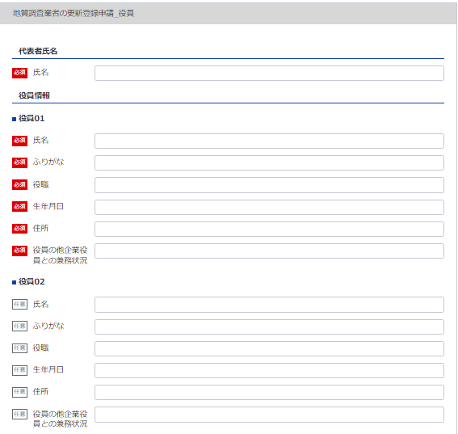

所在地
37
（ふりがな） 役職員氏名 | 役職 |  | 生年月日 |  | 住所
11
10
12
38
39

11
10
12
38
14
39

※役員が21名以上いる場合は下記、20件超えのチェックボックスにチェックを入れてください。
下記サイトより、20名超え時の登録フォーマットをDLし、全件入力してください。
https://www.mlit.go.jp/tochi_fudousan_kensetsugyo/const/kanrengyou00001.html
その上で、PDFにして添付をしてください。
また、1件目は必須となっておりますので重複しますが、e-Govにも登録をお願いします。

1
2
上記のとおり相違ありません。
令和 |  | 年 | 月 | 日
申請者

記載要領
登録を受けようとする者（法人である場合においてはその役員、個人である場合についてはその者及び支配人）及び 法定代理人のすべてについて記載すること。

営業の沿革
※こちらのシートは記載の後、PDFにして添付してください。
40
様式第14号（第4条関係） |  | （用紙A4）
営 業 の 沿 革
創 業 |  | 年 | 月 | 日
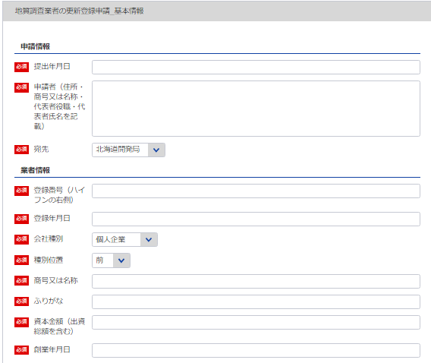
創 業 後 の 沿 革

40

 | 最初にこの規程による登録を受けた年月日 | 年 | 月 | 日

記載要領 「創業後の沿革」の欄は、商号又は名称の変更、組織の変更、合併又は分割、営業の休止、営業の再開、資本金額 の変更、この規程による登録の消除、賞罰（行政処分等を含む。）等を記載すること。

